药品
药药 | 图片 | 价格 | 备注
补佳乐 |  | 28 | 雌激素补充
达英35 |  | 51
非那雄胺 |  | 9

 |  | 172
金毓婷 |  | 13 | 适量用不适合长期
妈富隆 |  | 14
琪宁 |  | 13.5
优思明 |  | 116 | 适量用不适合长期
悦可婷 |  | 9 | 适量用不适合长期
维生素B6 |  | 2.1
维生素C |  | 3.2 | 适量服用
柏维力维生素C+维生素E泡腾片（蓝莓/蔓越莓） | 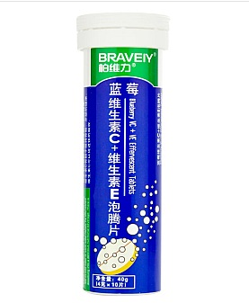 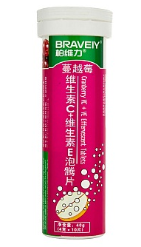 | 6
柏维力维生素C泡腾片（甜橙味/猕猴桃) | 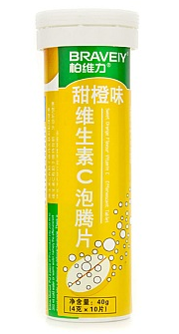 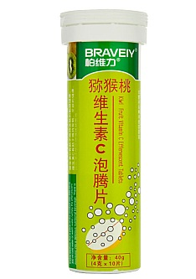 | 6

